继承和接口
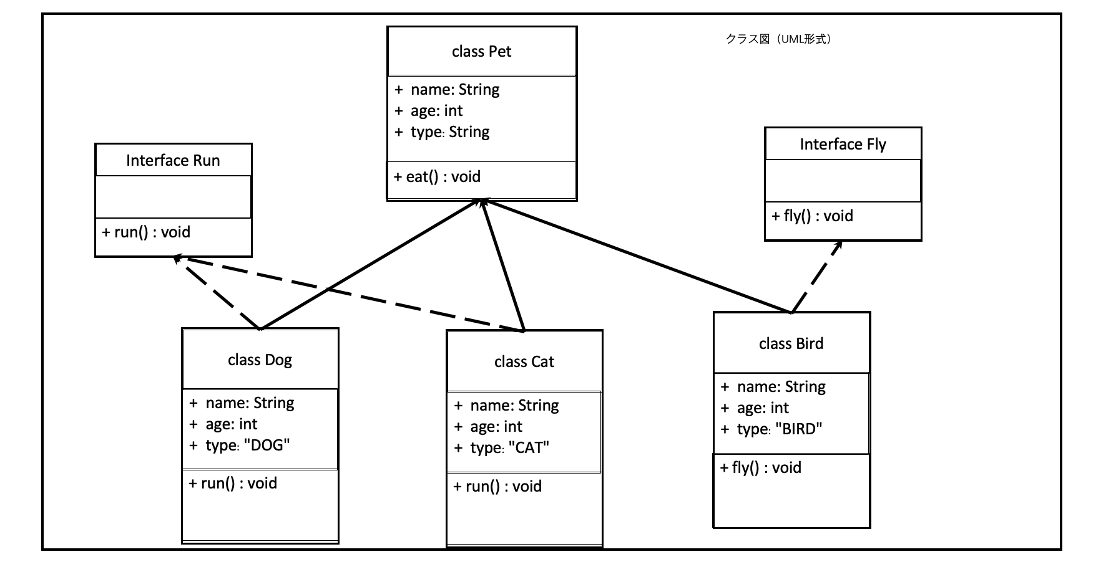

酒店前台(总控)
酒店前台

询问酒店服务

回到酒店前台

[2] 订房以及录入宠物信息
[0] 退出
[1] 查看房间状态
[3] 退房
[4] 喂食

结束

子机能入住
酒店前台

选择订房服务

打印酒店空闲房号

输入房号

正确房号
no

回到酒店前台

yes
继续or前台
空闲房号
no

yes

输入宠物信息

订房成功

子机能退房
酒店前台

选择退房服务

输入房号

正确房号
回到酒店前台

no

yes

占用房号
继续or回前台
no

yes

显示退房信息

退房成功

子机能喂食
酒店前台

选择喂食服务

输入喂食房号

正确房号
no

回到酒店前台

yes
继续or前台
有宠物对象
no

yes

宠物进食信息

喂食成功

